CEE Equity
CENTRAL AND EASTERN EUROPEAN EQUITY

CHARAKTERISTIKA FONDU
STRUKTURA FONDU
45,20% finanční služby | 0.452
4,00% spotřeba - cyklická | 0.04
4,50% materiály | 0.045
4,20% spotřeba - necyklická | 0.042
6,80% komunikační služby | 0.068
1,60% hotovost | 0.016
13,00% utility | 0.13
6,20% ostatní | 0.062
14,50% energetika | 0.145
Název fondu: | Central and Eastern European Equity

AKCIOVÝ FOND
Investiční manažer: | Generali Investments Partners S.p.A.
Hodnota fondu: | 143,19 mEUR
Počátek obchodování: | 2004-04-23
Investiční cíl: Fond investuje především do akcií společností, které leží či mají největší příjmy z operací ve střední a východní Evropě a jsou kótované na burzách členů CEE. Investičním cílem je dosáhnout dlouhodobý růst investovaného kapitálu a překonat výkonnost benchmarku (který je MSCI EFM Selected Countries Special Weighted – Net Total Return Index).

POPLATKY GENERALI ČESKÁ POJIŠŤOVNA A.S.*
TOP 10
GENERALI INVESTMENTS LUXEMBOURG SA
Rozdíl mezi nákupním a prodejním kurzem podílových jednotek: | Běžné/jednorázové pojistné: 5 %/0 % Mimořádné pojistné 2% resp. 3 %** | Společnost |  |  | % v portfoliu | Sektor
Částečný odkup: | 0,25 % z odkoupené částky, minimálně však 50 Kč a maximálně 500 Kč | CEZ AS (CEZ CK) |  |  | 9.31 | utility
Poplatky za přemístění: | V každém poj. roce 2 zdarma, jinak 0,25 % akt. hodnoty přemístěných jednotek, min. 50 Kč a max. 500 Kč. | PKO Bank Polski SA (PKO PW) |  |  | 7.07 | finanční služby
Poplatky za správu fondu***: | 2 % p.a. | OTP Bank PLC (OTP HD) |  |  | 5.64 | finanční služby
* výtah ze sazebníku poplatků k IŽP týkající se fondů, v případě rozdílů platí sazebník poplatků |  | Komercni banka AS (KOMB CK) |  |  | 5.22 | finanční služby
** závisí na produktu *** náklady za správu fondu jsou započtené v NAV (t.j. v kurzu) |  | Powszechny Zaklad Ubezpieczen |  |  | 4.50 | finanční služby
KOMENTÁŘ K TRHU
KOMENTÁR TRHU
KOMENTÁŘ TRHU
KOMENTÁŘ TRHU
VÝKONNOST FONDU
 |  | BANK PEKAO SA (PEO PW) |  |  | 4.26 | finanční služby
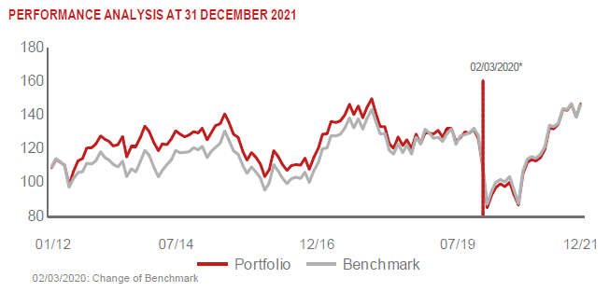 |  | ERSTE GROUP BANK AG (EBS AV) |  |  | 4.11 | finanční služby
 |  | MONETA MONEY BANK AS (MONET CK) |  |  | 4.00 | finanční služby
 |  | BANCA TRANSILVANIA SA (TLV RE) |  |  | 3.97 | finanční služby
 |  | LPP SA (LPP PW) |  |  | 3.83 | spotřeba - necyklická

STATISTIKY
 |  | STD | IR | TE | Rating Morningstar(4) |  | Quartile Morn.
 |  | 14.89% | 2.93% | 0.90% | x |  | x
 |  | (1) Standard Deviation (Směrodatná odchylka): míra rizika, volatilita výkonnosti fondu. (2) Information Ratio (Informační poměr): poměr průměrně dosaženého výnosu oproti odchylce od indexu. (3) Tracking Error: směrodatná odchylka rozdílu výkonnosti fondu a jeho benchmarku.

VÝKONNOST (EUR)

 |  | 1 měsíc (%) | YTD (%) |  | 1 rok (%) | od počátku (%)
Central and Eastern European Equity (ISIN: LU0145470703) |  | 4.17 | 27.34 |  | 27.34 | -17.37
Benchmark * |  | 5.26 | 28.04 |  | 28.04 | 107.71
Excess Return |  | -1.09 | -0.70 |  | -0.70 | -125.08
Prosinec 2021
* MSCI EFM Selected Countries Special Weighted – Net Total Return Index
Hodnota investice do podílových fondů může růst, klesat nebo stagnovat podle situace na finančních trzích. Minulé výnosy nejsou zárukou výnosů v budoucnu.

